制限Viewについて
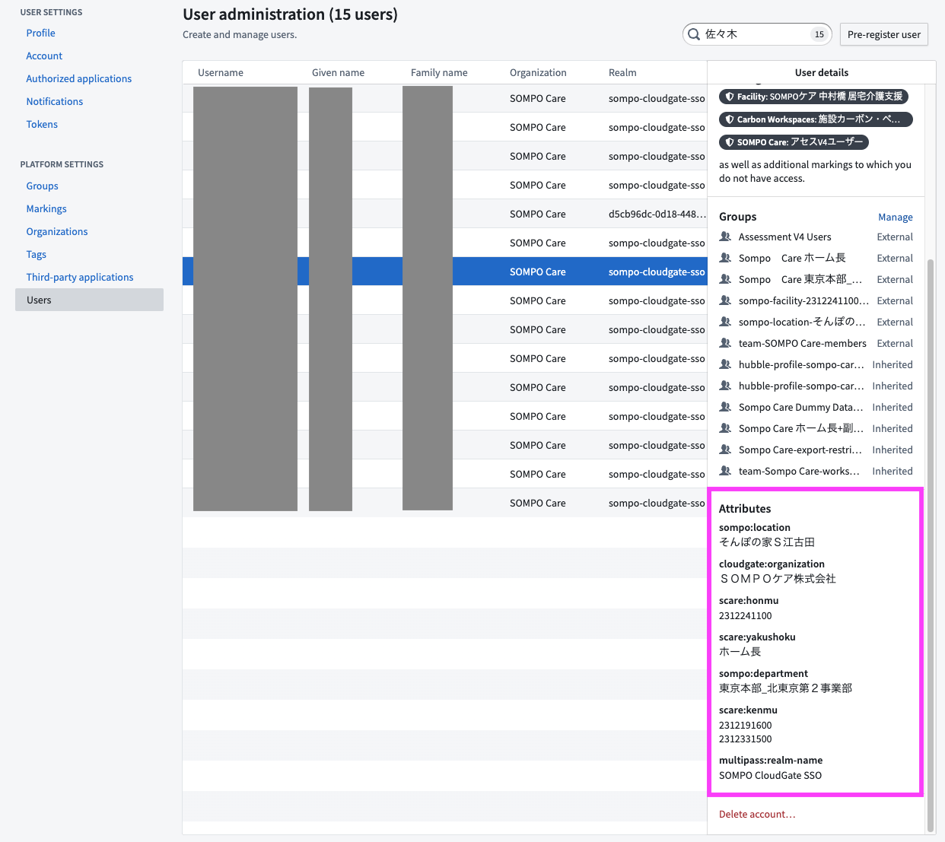
制限Viewについて

・制限Viewのポリシー構成要素
条件で使用している要素の一覧

No | 構成名 | Input情報種別 | 概要 | 備考
0 | sompo:location | ユーザ属性 | Foundry上（SケアWorkspace）のユーザ情報に設定されているユーザ属性の一つ。 施設スタッフの所属名。 | 過去に使用していたユーザ属性だが、現在は使用していない。（Palantirと不使用で合意済み。ポリシーから外すはずだが、Palantir側が消し忘れている模様。）
1 | granular_permission | データセット列名 | 対象レコードに関連する施設の施設名。 String型のカラムで、1施設のみ設定される。 | 過去に使用していたが、現在は基本的に使用していないはず。 制限付きVIEWデータセットの手前までのデータオブジェクトを生成する際に、@transform_df_with_gps などのデコレーター関数を用いて付与している。（デコレーター関数の設計・実装はPalantirが作成。）
2 | Group IDs | ユーザ属性 | Foundry上（SケアWorkspace）に設定されているGroupのID。
3 | Sompo Care Global Data Viewers | ユーザグループ | Foundry上（SケアWorkspace）に設定されているGroupの一つ。Sケアのすべての施設の情報を参照可能なGroup。 Sケア本社メンバーや開発メンバー（SDL、Palantir、ABEJA、一部のSケア技術メンバー、富士通メンバー）が含まれる。 | 該当Groupの設定画面 https://sompo.palantirfoundry.com/workspace/settings/groups/5fcfff76-5164-49a0-ab53-184d606cb361
4 | sompo-location-品川オフィス-members | ユーザグループ | Foundry上（SケアWorkspace）に設定されているGroupの一つ。 Sケア本社メンバーのうちの一部メンバー（sompo:locationが「品川オフィス」と記載がある人）が含まれる。 | 過去に使用していたユーザグループだが、現在は使用していない。（Palantirと不使用で合意済み。ポリシーから外すはずだが、Palantir側が消し忘れている模様。） （Groupには、当該ユーザグループ以外にも「sompo-location-***」グループが存在するが、それらも現在運用してない。）
5 | granular_permission_array | データセット列名 | 対象レコードに紐づく施設の施設ID。 Array[String]型のカラムで、配列により複数施設の設定が可能。 | 制限付きVIEWデータセットの手前までのデータオブジェクトを生成する際に、@transform_df_with_gps や @GPSM.apply_gps などのデコレーター関数を用いて付与している。（デコレーター関数の設計・実装はPalantirが作成。）
6 | scare:honmu | ユーザ属性 | Foundry上（SケアWorkspace）のユーザ情報に設定されているユーザ属性の一つ。 基本的にはSケア施設ユーザに設定されているユーザ属性で、そのユーザの本務施設のfacility_idが設定されている。 | ユーザのCloudGateの登録情報として入力され、Foundryのユーザ情報に連携されている。1ユーザにつき1件のfacility_idのみ入力可能。
7 | scare:kenmu | ユーザ属性 | Foundry上（SケアWorkspace）のユーザ情報に設定されているユーザ属性の一つ。 基本的にはSケア施設ユーザに設定されているユーザ属性で、そのユーザの兼務施設のfacility_idが設定されている。 | ユーザのCloudGateの登録情報として入力され、Foundryのユーザ情報に連携されている。1ユーザにつき複数件のfacility_idを入力可能。

・制限Viewのポリシー条件
全てOr条件で設定されており、１つでもヒットした場合に対象のレコードを表示する。

No | 条件 |  | 条件概要 | 備考
0 | sompo:location in (granular_permission) |  | ユーザのアカウント情報「sompo:location」に設定されている施設名と、データセットのカラム「granular_permission」の施設名の値が一致するレコードのみを参照可能。 | 施設絞込のための条件 現在は有効ではない条件。（Palantirと不使用で合意済み。ポリシーから外すはずだが、Palantir側が消し忘れている模様。） 「sompo:location」と「granular_permission」の表記ルールが異なるため、理屈上一致するケースはない。
1 | Group IDs in (Sompo Care Global Data Viewers) |  | ユーザが、Group「Sompo Care Global Data Viewers」に含まれている場合に、データセットの全レコードを参照可能。 | この条件にヒットするとレコード全件参照可能 開発メンバー（SDL、Palantir、ABEJA、一部のSケア技術メンバー、富士通メンバー）が、データへアクセスするために必要な条件。
2 | Group IDs in (sompo-location-品川オフィス-members) |  | ユーザが、Group「sompo-location-品川オフィス-members」に含まれている場合に、データセットの全レコードを参照可能。 | この条件にヒットするとレコード全件参照可能 現在は有効ではない条件。（Palantirと不使用で合意済み。ポリシーから外すはずだが、Palantir側が消し忘れている模様。）
3 | scare:honmu in (granular_permission_array) |  | ユーザのアカウント情報「scare:honmu」に設定されている施設IDと、データセットのカラム「granular_permission_array」に含まれている施設IDの値が一致するレコードのみを参照可能。 | 施設絞込のための条件 Sケア施設ユーザが、自身が本務担当する施設のデータへアクセスするために必要な条件。
4 | scare:kenmu in (granular_permission_array) |  | ユーザのアカウント情報「scare:kenmu」に設定されている施設IDと、データセットのカラム「granular_permission_array」に含まれている施設IDの値が一致するレコードのみを参照可能。 | 施設絞込のための条件 Sケア施設ユーザが、自身が兼務担当する施設のデータへアクセスするために必要な条件。

例： /SOMPO Care/RDP - Wellbeing - Alerts v2/pipeline/restricted_view/alerts_per_recipient のポリシー編集画面

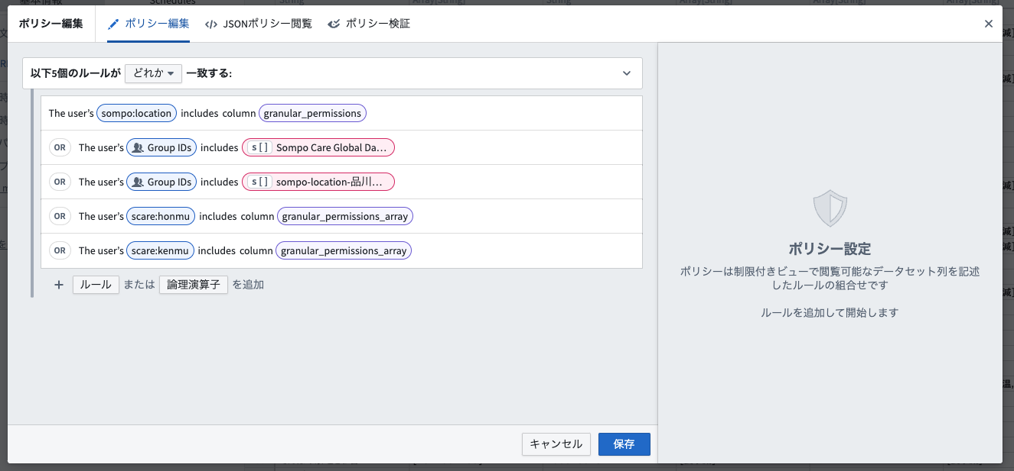

例： ユーザの詳細情報画面（Group）

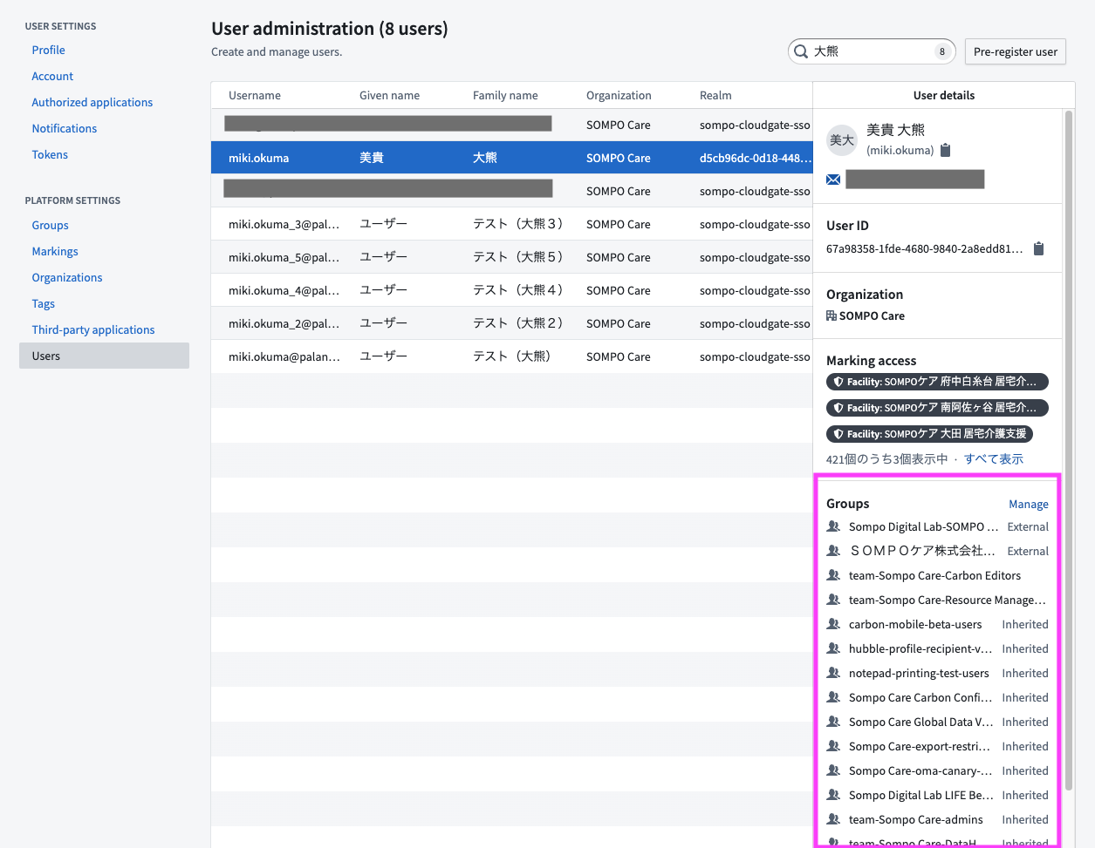

例： ユーザの詳細情報画面（ユーザ属性）

